상품제안서
지스타 디바이드 칼라랜덤 원형 3구 볼마커 자석티세트 | 상품코드: S40372

 |  |  |  |  |  |  | 02-713-8555 | www.synergygift.co.kr
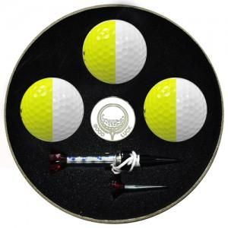

【상세/제작정보】

【인쇄/포장옵션】 | 볼컬러인쇄 / 포장지포장

【공급단가】 | 수량 | 20~ | 100~ | 300~ | 500~ | 1,000~
*VAT별도 | 단가 | 27,000원 | 26,560원 | 25,920원 | 25,270원 | 24,840원

【상품 URL】 | https://www.synergygift.co.kr:443/src/goods_detail.php?gdno=40372

